Лист1
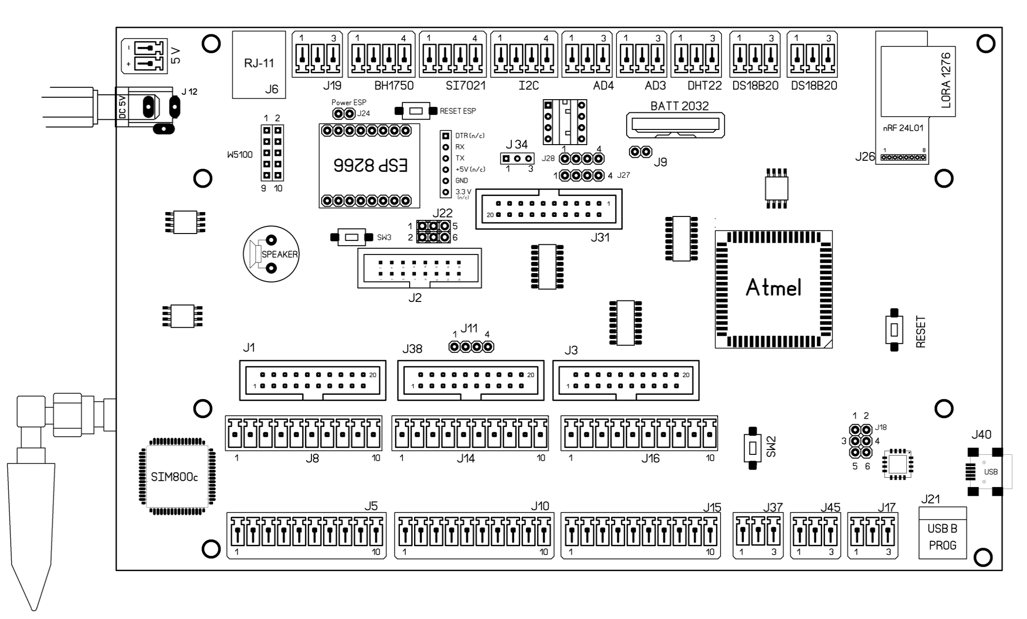

 | Нумерация и расположение контактов при виде сверху, если не указано иное

РАЗЪЕМ | НАЗНАЧЕНИЕ | НОМЕР КОНТАКТА | НАЗНАЧЕНИЕ | МЕСТО
J1 | Колодка управления фрамугами 1-8 | 1 | VCC | 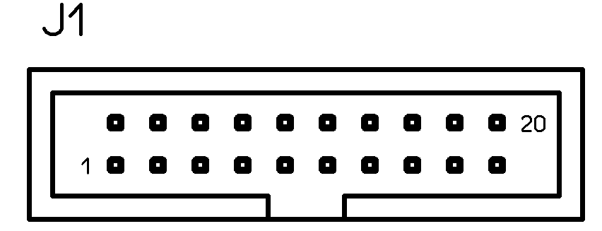
 |  | 2 | VCC
 |  | 3 | DW-0 (открытие окна 1)
 |  | 4 | DW-1 (закрытие окна 1)
 |  | 5 | DW-2 (окрытие окна 2)
 |  | 6 | DW-3 (закрытие окна 2)
 |  | 7 | DW-4
 |  | 8 | DW-5
 |  | 9 | DW-6
 |  | 10 | DW-7
 |  | 11 | DW-8
 |  | 12 | DW-9
2
19
 |  | 13 | DW-10
 |  | 14 | DW-11
 |  | 15 | DW-12
 |  | 16 | DW-13
 |  | 17 | DW-14
 |  | 18 | DW-15
 |  | 19 | GND
 |  | 20 | GND

Управление окнами 1-8 на открытие и закрытие через блок реле. Последовательность контактов изменить нельзя, контакты работают в паре. Например, DW-0 используется для открытия окна №1, а DW-1 - для закрытия окна №1. Логика работы: в спокойном состоянии контакт притянут к земле, при выполнении закрытия/открытия - на контакте 5 В. Разъем J1 предназначен для подключения блока реле 20-жильным шлейфом. При желании можно использовать винтовые разъемы J5 и J8 для управления исполнительными механизмами окон. Для снижения помех рекомендуется использовать оптическую развязку контроллера и реле

РАЗЪЕМ | НАЗВАНИЕ | НОМЕР КОНТАКТА | НАЗНАЧЕНИЕ | МЕСТО
J2 | Колодка универсальных портов | 1 | VCC | 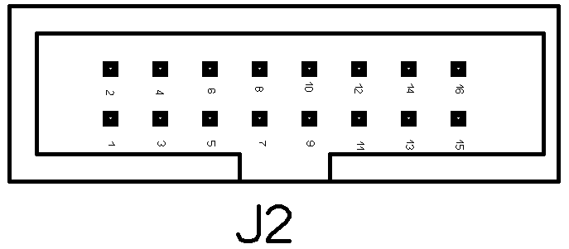
 |  | 2 | VCC
 |  | 3 | U19_A4
 |  | 4 | NC
 |  | 5 | U19_A6
 |  | 6 | U19_A5
 |  | 7 | U19_A8
 |  | 8 | U19_A9
 |  | 9 | U19_A10
 |  | 10 | U19_A11
 |  | 11 | U19_A12
 |  | 12 | U19_A13
 |  | 13 | U19_A14
 |  | 14 | U19_A15
 |  | 15 | GND
 |  | 16 | GND

 |  |  | Дополнительные свободные входы/выходы
 |  |  | Подключение через расширитель портов
 |  |  | Выводы могут быть настроены на вход/выход. Входной сигнал 0-5 вольт.
 |  |  | Ток не более 10 мА

J3 | Концевики окон (перназначаемые контакты) | 1 | VCC | 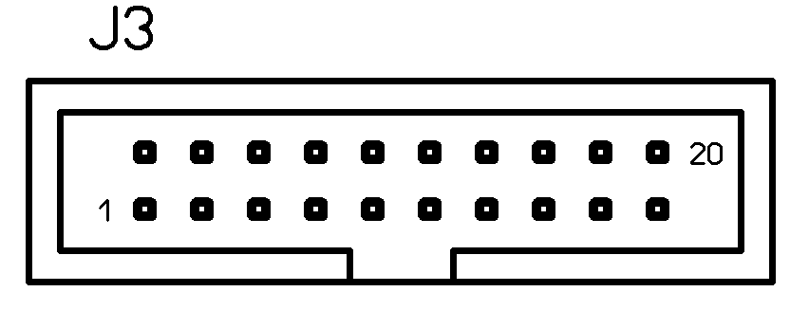 | Концевые выключатели подключаются к "земле". Для подтяжки к "+" питания используется микросхема MCP23017
 |  | 2 | VCC
 |  | 3 | U1_A0
 |  | 4 | U1_A1
 |  | 5 | U1_A2
 |  | 6 | U1_A3
 |  | 7 | U1_A4
 |  | 8 | U1_A5
 |  | 9 | U1_A6
 |  | 10 | U1_A7
 |  | 11 | U1_A8
 |  | 12 | U1_A9
2
19
 |  | 13 | U1_A10
 |  | 14 | U1_A11
 |  | 15 | U1_A12
 |  | 16 | U1_A13
 |  | 17 | U1_A14
 |  | 18 | U1_A15
 |  | 19 | GND
 |  | 20 | GND
J5 | WINDOWS 1-8 | 1 | VCC |  | дублирует контакты в колодке J1
 |  | 2 | DW0 (открытие)
 |  | 3 | DW1 (закрытие)
 |  | 4 | DW2
 |  | 5 | DW3
 |  | 6 | DW4
 |  | 7 | DW5
 |  | 8 | DW6
 |  | 9 | DW7
 |  | 10 | GND

J6 | Регистратор универсальных модулей RJ-11 | 1 | NC | 
 |  | 2 | VCC
 |  | 3 | SIGNAL (Pin 50)
 |  | 4 | GND
 |  | Разъем предназначен для регистрации модулей в системе. После регистрации модуль следует переключить в соответствующий разъем

J8 | WINDOWS 1-8 | 1 | VCC |  | дублирует контакты в колодке J1
 |  | 2 | DW8
 |  | 3 | DW9
 |  | 4 | DW10
 |  | 5 | DW11
 |  | 6 | DW12
 |  | 7 | DW13
 |  | 8 | DW14
 |  | 9 | DW15
 |  | 10 | GND
J9 | WATCHDOG блокирование для отладки | OPEN | Контроль работоспособности включен

 |  | CLOSE | Контроль работоспособности отключен

J10 | WINDOWS 9-16 | 1 | VCC |  | дублирует контакты в колодке J38
 |  | 2 | DW16
 |  | 3 | DW17
 |  | 4 | DW18
 |  | 5 | DW19
 |  | 6 | DW20
 |  | 7 | DW21
 |  | 8 | DW22
 |  | 9 | DW23
 |  | 10 | GND
J11 | Датчик давления ВМР 180 | 1 | VCC | 
 |  | 2 | GND
 |  | 3 | SCL-3
 |  | 4 | SDA-3

J12 | Питание 5 В | 1 | + 5 В | 
 |  | 2 | GND

J13, J20 | Аналоговые входы AD3, AD4 | 1 | GND | 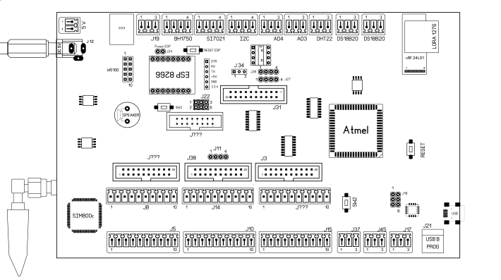
 |  | 2 | SIGNAL
 |  | 3 | +3V3
 |  | 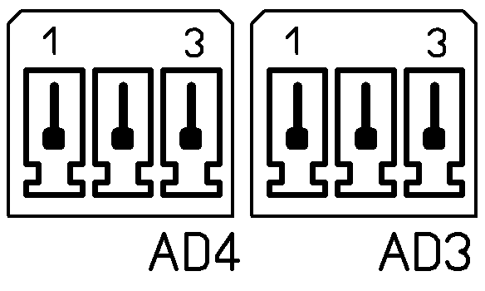

J14 | WINDOWS 9-16 | 1 | VCC |  | дублирует контакты в колодке J38
 |  | 2 | DW24
 |  | 3 | DW25
 |  | 4 | DW26
 |  | 5 | DW27
 |  | 6 | DW28
 |  | 7 | DW29
 |  | 8 | DW30
 |  | 9 | DW31
 |  | 10 | GND
J15 | Концевые выключатели фрамуг (переназначаемые контакты) | 1 | VCC |  | Эти разъемы не дублируют колодку J3, как в случае управления окнами, а имеют свой расширитель портов. Контакты могут быть программно переназначены
 |  | 2 | U2-A0
 |  | 3 | U2-A1
 |  | 4 | U2-A2
 |  | 5 | U2-A3
 |  | 6 | U2-A4
 |  | 7 | U2-A5
 |  | 8 | U2-A6
 |  | 9 | U2-A7
 |  | 10 | GND
J16 | Концевые выключатели фрамуг (переназначаемые контакты) | 1 | VCC
 |  | 2 | U2-A8
 |  | 3 | U2-A9
 |  | 4 | U2-A10
 |  | 5 | U2-A11
 |  | 6 | U2-A12
 |  | 7 | U2-A13
 |  | 8 | U2-A14
 |  | 9 | U2-A15
 |  | 10 | GND

J17 | RS-485 подключение внешних устройств | 1 | RS-485-B
 |  | 2 | RS-485-A
 |  | 3 | GND

J18 | Технологический разъем для программирования преобразователя USB. Использовать не рекомендуется | 1 | GND
 |  | 2 | RESET не использовать
 |  | 3 | MOSI
 |  | 4 | SCK
 |  | 5 | VCC
 |  | 6 | MISO
 |  | 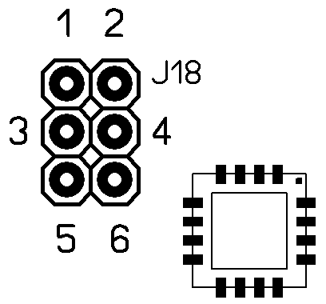

J19 | Подключение универсальных модулей по интерфейсу 1-wire | 1 | GND
 |  | 2 | SIGNAL
 |  | 3 | VCC

J21 | Прошивка программы контроллера | 1 | DATA -
 |  | 2 | NC
 |  | 3 | GND
 |  | 4 | DATA +
 |  | Вид на разъем платы | 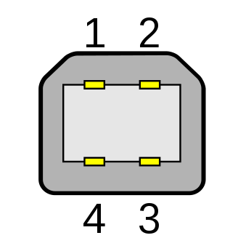

J22 | Подключение модуля ESP 8266 Программирование ESP (не применять) | 1-3 | Выход ТХ с ESP на колодку J30
 |  | 2-4 | Выход RХ с ESP на колодку J30
 |  | 3-5 | ESP подключен к контроллеру (ТХ)
 |  | 4-6 | ESP подключен к контроллеру (RХ)
 |  | 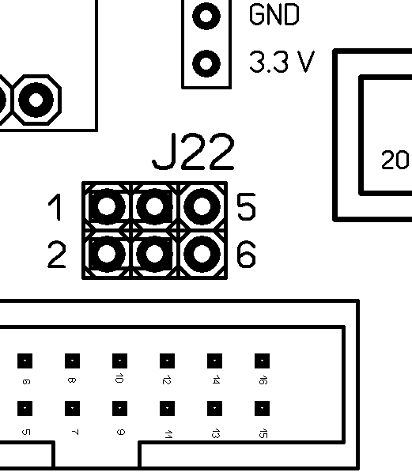

J23 | Датчик температуры и влажности Si7021 | 1 | GND
 |  | 2 | SDA-3
 |  | 3 | SCL-3
 |  | 4 | VCC
 |  | 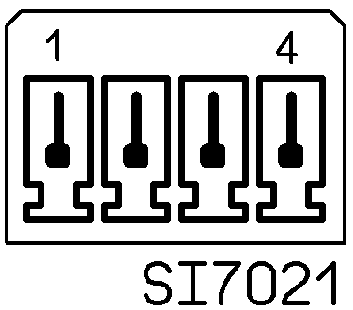

J24 | Программирование ESP (не применять) | OPEN | ESP OFF
 |  | CLOSE | ESP ON

J26 | Модуль радиосвязи nRF24L01 (SMD вариант) | 1 | +3V3 | 
 |  | 2 | CE (Pin47)
 |  | 3 | CSN (Pin48)
 |  | 4 | SCK
 |  | 5 | MOSI
 |  | 6 | MISO
 |  | 7 | NC
 |  | 8 | GND
J27 | I2C -1 | 1 | GND
 |  | 2 | VCC
 |  | 3 | SDA-3
 |  | 4 | SCL-3

J28 | I2C-2 | 1 | GND
 |  | 2 | VCC
 |  | 3 | SDA-3
 |  | 4 | SCL-3
J29 | Ethernet модуль W5100 Применение не рекомендуется | 1 | NC
 |  | 2 | NC
 |  | 3 | GND
 |  | 4 | MISO
 |  | 5 | MOSI
 |  | 6 | SPCK
 |  | 7 | SS0
 |  | 8 | Reset
 |  | 9 | VCC
 |  | 10 | GND
J30 | Колодка для программирования ESP |  | См. иллюстрацию

J31 | Полив, досветка (переназначаемые контакты) | 1 | VCC | 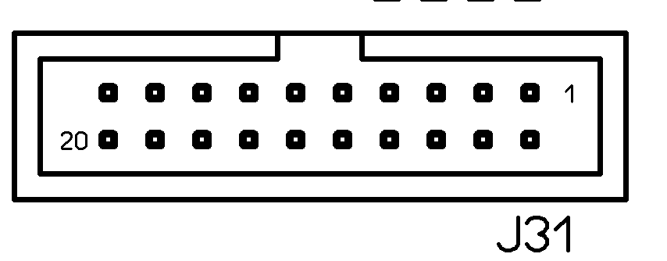
 |  | 2 | VCC |  | ВНИМАНИЕ! Нумерация контактов слева направо
 |  | 3 | U25_A0
 |  | 4 | U25_A1
 |  | 5 | U25_A2
 |  | 6 | U25_A3
 |  | 7 | U25_A4
 |  | 8 | U25_A5
 |  | 9 | U25_A6
 |  | 10 | U25_A7
 |  | 11 | U25_A8
 |  | 12 | U25_A9
19
2
 |  | 13 | U25_A10
 |  | 14 | U25_A11
 |  | 15 | U25_A12
 |  | 16 | U25_A13
 |  | 17 | U25_A14
 |  | 18 | U25_A15
 |  | 19 | GND
 |  | 20 | GND
J32 | Датчик освещенности BH1750 | 1 | GND
 |  | 2 | SDA-3
 |  | 3 | SCL-3
 |  | 4 | VCC
 |  | 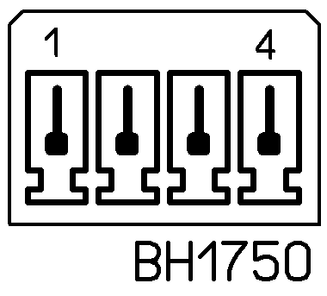

J34 | Установка питания внешнего устройства I2C (3.3 или 5.0 вольт) | 1-2 | 3.3 В |  | ВНИМАНИЕ! При неправильном напряжении высока верятность выхода из строя подключенного устройства
 |  | 2-3 | 5 В

J37 | PWM 11 - Датчик расхода воды | 1 | +3V3
 |  | 2 | SIGNAL
 |  | 3 | GND

J38 | Колодка управления фрамугами 9-16 | 1 | VCC | 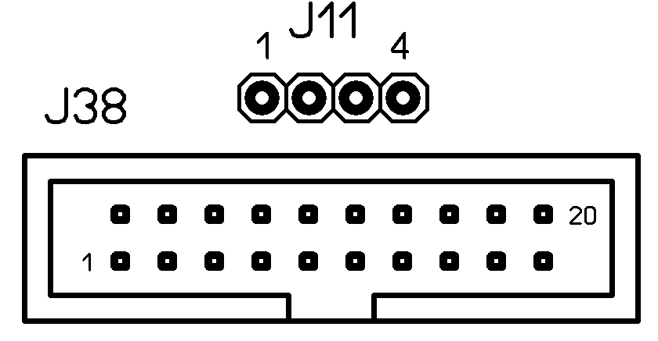 | Соединена с J10 и J14
 |  | 2 | VCC
 |  | 3 | DW16
 |  | 4 | DW17
 |  | 5 | DW18
 |  | 6 | DW19
 |  | 7 | DW20
 |  | 8 | DW21
 |  | 9 | DW22
 |  | 10 | DW23
 |  | 11 | DW24
 |  | 12 | DW25
 |  | 13 | DW26
 |  | 14 | DW27
 |  | 15 | DW28
 |  | 16 | DW29
 |  | 17 | DW30
 |  | 18 | DW31
 |  | 19 | GND
 |  | 20 | GND
J40 | Micro-USB |  |  | COM-порт непосредственно микроконтроллера (Native)
J44 | Шина I2C | 1 | GND
 |  | 2 | SCL
 |  | 3 | SDA
 |  | 4 | VCC (см. J34)

J45 | PWM 12 - Датчик расхода воды | 1 | +3V3
 |  | 2 | SIGNAL
 |  | 3 | GND

U8 | Датчик DHT-22 | 1 | GND
 |  | 2 | SIGNAL
 |  | 3 | +3V3

U16, U18 | Датчики температуры DS18B20 | 1 | GND
 |  | 2 | SIGNAL
 |  | 3 | +3V3

КНОПКИ


1

2

3

4

 | Функция |  |  | Действия
1 | Сброс модуля ESP |  |  | нажать - держать 1 сек и т.д
2 | Режим программирования модуля ESP |  |  | не использовать
3 | Сброс процессора контроллера |  |  | нажать - держать 1 сек
4 | Стирание памяти перед программированием |  |  | нажать - держать 2 сек

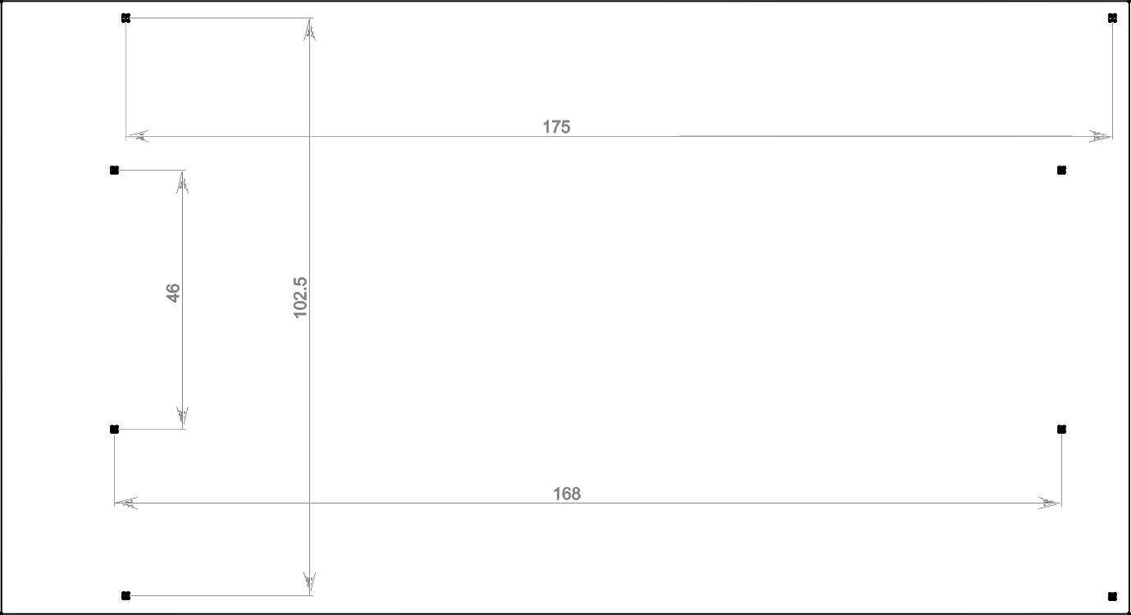

 | Габаритные размеры ПЕЧАТНОЙ ПЛАТЫ 109х200 мм. Проверьте этот размер на отпечатке, поскольку принтер может исказить размер при печати. Антенна GSM выступает за габарит примерно на 25 мм, винтовые контакты - примерно на 10 мм + изгиб провода. Для удобной установки разъемов с проводами рекомендуем обеспечить свободное место в 70 мм вокруг платы контроллера.

!

